상품제안서
사원증 목걸이 | 상품코드: S37759

 |  |  |  |  |  |  | 02-713-8555 | www.synergygift.co.kr
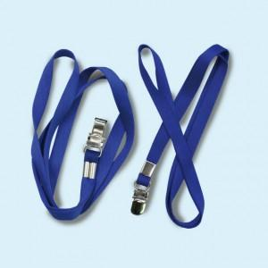

【상세/제작정보】 | 인쇄 문구,로고가 작으면 뭉쳐보일 수 있습니다.

【인쇄/포장옵션】 | 실크 / OPP

【공급단가】 | 수량 | 100~ | 300~ | 500~ | 1,000~ | 3,000~
*VAT별도 | 단가 | 2,270원 | 2,240원 | 2,180원 | 2,100원 | 2,010원

【상품 URL】 | https://www.synergygift.co.kr:443/src/goods_detail.php?gdno=37759

